상품제안서
타포린대형마트가방 | 상품코드: S16619

 |  |  |  |  |  |  | 02-713-8555 | www.synergygift.co.kr
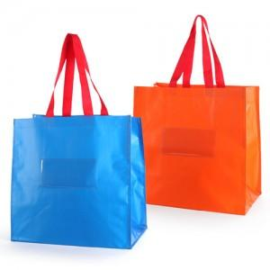

【상세/제작정보】 | 투명필름창에 스티커부착비 3만원(수량에 관계없음)

【인쇄/포장옵션】 | 실크 / OPP(비닐)

【공급단가】 | 수량 | 300~ | 1,000~ | 2,000~ | 3,000~ | 5,000~
*VAT별도 | 단가 | 2,700원 | 2,600원 | 2,500원 | 2,400원 | 2,340원

【상품 URL】 | https://www.synergygift.co.kr:443/src/goods_detail.php?gdno=10642

